Beispiel
ERSTERFASSUNG |  |  |  |  | Datum | 2022-01-01
Erfasst von
Person | Peter Müller |  | Organisation | Gemeinde Zillis-Reischen
Telefon | 081 11 11 11 |  | Mail | müller@peter.ch
Bilder vorhanden | Nein |  | Bilderablage | Gemeindekanzlei
Gebiet/Strecke
Gemeinde | Zillis-Reischen |  | Kanton |  | GR
Ort-/Gebiet | Via Mala |  | Koordinaten |  | 2'754'024, 1'169'075
Mobilitätsform | Wanderweg, MTB |  | Wanderwegkategorie |  | Bergwanderweg
Merkmale | Schmaler Weg ohne Unterbau, viel begangen.

Situation/Gefährdung
Situation/ Gefährdung | Stein-, Blockschlaggefahr
 | (Steinschlag, Blockschlag, Felssturz, Rutschung/ Hangmure, Murggang, nicht bekannt)
Bisherige Feststellungen | Wiederholt Meldungen von Steine auf dem Weg (ca. 400m). Keine direkte Beobachtung bisher.

Kontrolle/ Massnahmen | Periodische Kontrolle (insb. nach anhaltende, starke Niederschlagsperiode).

Sicherheitskonzept | Nein |  | StorMe | Nein | Nr.
Fachsupport | Geologisches Büro Peter und Paul, Chur
Verantwortlich Kontrolle (wenn anders als Erfasser)
Person | John Peter |  | Organisation | Wanderwege Graubünden
Telefon | 031 311 11 12 |  | Mail | john@peter.ch
Plan
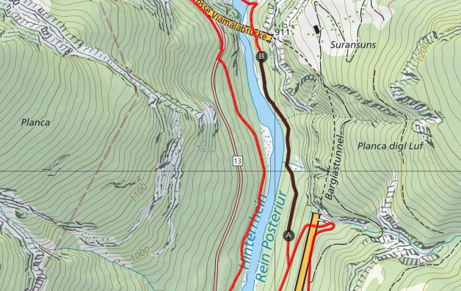
Legende
Wanderweg
Bergwanderweg
Alpinwanderweg
MTB-Route
Gebiet/Strecke
Feststellungen (Nr. Protokoll)
B
A
1
2

1
2

Dieser Teil ist für jede durchgeführte oder erfasste Beobachtung auszufüllen, auch wenn keine Feststellung erfolgt ist.

FESTSTELLUNG/BEOBACHTUNG |  | Nr. | 1 |  | Datum | 2022-01-01
Erfasst von
Person | John Peter |  | Organisation | Wanderwege Graubünden
Telefon | 031 311 11 12 |  | Mail | john@peter.ch
Bilder vorhanden | Ja |  | Bilderablage | Wanderwege Graubünden
Feststellung
Art | Begehung
 | (Begehung, Meldung usw.)
Bedingungen vor Ort | Lang andaudernde Niderschläge, Boden durchnasst
Prozess | Steinschlag
 | (Steinschlag, Blockschlag, Felssturz, Rutschung/ Hangmure, Murggang, nicht bekannt)
Feststellung | Einzelne frische Gesteine (Durchmesser 20-30cm). Keine sichtbare frische Ausbruchstellen in den Felspartien oberhalb des Weges.

Handlung/Massnhame
Handlung/ Massnahmen | Keine. Weiter beobachten gemäss bisheriges Plan.

 | (Wegsperrung, Kontakt Fachperson Naturgefahren, keine usw.)
 | Ist eine Neubeurteilung aufgrund einer Änderung der Ausgangssituation erforderlich, so ist dies auf einem neuen Blankoblatt "Ersterfassung" zu vermerken.
Verantwortlich Massnahme (wenn anders als Erfasser)
Person |  |  | Organisation
Telefon |  |  | Mail

Ersterfassung
ERSTERFASSUNG |  |  | Datum
Erfasst von
Person |  | Organisation
Telefon |  | Mail
Bilder vorhanden |  | Bilderablage
Gebiet/Strecke
Gemeinde |  | Kanton
Ort-/Gebiet |  | Koordinaten
Mobilitätsform |  | Wanderwegkategorie
Merkmale

Situation/Gefährdung
Situation/ Gefährdung
 | (Steinschlag, Blockschlag, Felssturz, Rutschung/ Hangmure, Murggang, nicht bekannt)
Bisherige Feststellungen

Kontrolle/ Massnahmen

Sicherheitskonzept |  | StorMe | Nr.
Fachsupport
Verantwortlich Kontrolle (wenn anders als Erfasser)
Person |  | Organisation
Telefon |  | Mail
Plan
Legende
Wanderweg
Bergwanderweg
Alpinwanderweg
MTB-Route
Gebiet/Strecke
Feststellungen (Nr. Protokoll)
B
A
1
2

1
2

